상품제안서
플랜체크특대 삼면쿠션담요 | 상품코드: F22482

 |  |  |  |  |  |  | 02-412-0044 | www.easy1.co.kr
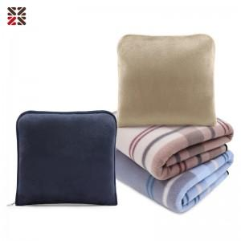

【상세/제작정보】 | ★ 자수인쇄는 글자수, 디자인 난이도에 따라 금액이 추가됩니다.

【인쇄/포장옵션】 | 실크, 자수 / OPP(비닐)

【공급단가】 | 수량 | 100~ | 300~ | 500~ | 1,000~ | 3,000~
*VAT별도 | 단가 | 6,870원 | 6,760원 | 6,600원 | 6,430원 | 6,320원

【상품 URL】 | http://www.easy1.co.kr/src/goods_detail.php?gdno=22482

